設計とは
設計

１、基本設計とは？詳細設計とは？
ソフトウェア開発における基本設計と詳細設計は、前者が大雑把な設計を行い、後者が細かい設計を行う工程だと誤解している方が多いでしょう。
これは大きな誤解で、基本設計と詳細設計にはそれぞれ別々の役割があります。

基本設計（外部設計） | 外部設計 | BD | Basic Design
基本設計は、要件定義の工程で決めた内容を基に、主にインターフェース（ユーザーから見える部分）を決定する工程です。
プロジェクトの規模にもよりますが、基本設計書は一般的にシステムの機能ごとに作成されます。

各システムを担当するシステム会社のエンジニアが基本設計書を作成し、それぞれの基本設計書を相互にフィードバック・改善しながら完成させていきます。
完成した基本設計書はクライアントが確認する資料なので、専門用語や複雑なデータが記載されることは少ないです。

詳細設計 | 内部設計 | DD | Detail Design
基本設計書の内容が決定したら、その内容を基に詳細設計書を作成します。
基本設計書がクライアント向けの資料だったのに対し、詳細設計は各開発会社のエンジニア向けの資料です。

搭載予定の機能をモジュールごとに分割し、より専門的な資料を作成しながら、プログラミング工程に進むための設計書を確定していきます。
具体的な実装を想定した「機能仕様書」「データフロー図」「データベース物理設計書」など、

２、基本設計の役割
ソフトウェアの動きを外から見た際にどういう動きをするのか？(What)を決めたもの

３、詳細設計の役割
基本設計で決められた動きをどうやって実現するか？(How)を決めたもの

このように基本設計と詳細設計ではそもそも決定していく事項が違います。
ちなみに設計書と仕様書の違いについて触れておくと、設計書が「どうやって作るか」を考えて作成するものであり、仕様書とは「何を作るのか？」を説明するための資料です。

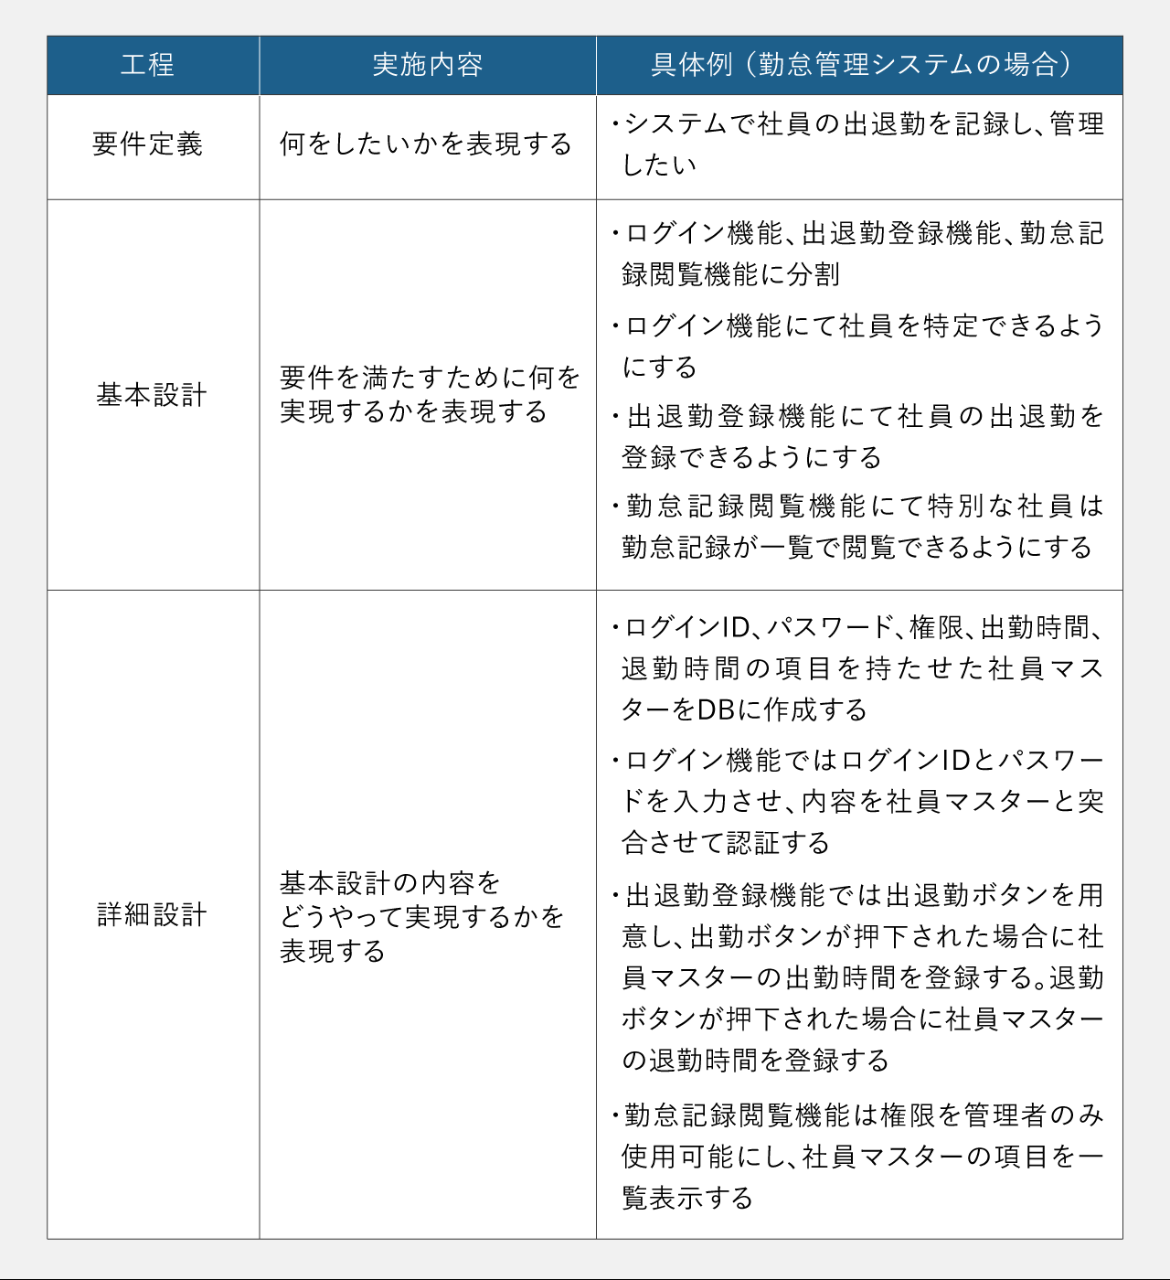

４、基本設計は何を作る？

基本設計の前工程には要件定義があります。これは開発担当者がクライアント担当者にヒアリングした内容をもとにソフトウェアに必要な機能等を盛り込んだ資料です。
基本設計ではこの要件定義にもとづいて、外側から見てどのような動きをするのかを確認します。

基本設計では次のような項目を設計します。

業務フロー |  |  | 業務の流れを理解し機能を洗い出す
機能一覧表 |  |  | 開発範囲となる機能の一覧
ネットワーク構成図 |  |  | ネットワークの構成
テーブル定義 |  |  | データベースのテーブルの定義
ER図 |  |  | データベースのER図の作成
画面レイアウト |  |  | 画面イメージ
帳票レイアウト |  |  | 帳票イメージ

５、詳細設計は何を作る？

詳細設計はクライアントも一緒になって確認することが多いため、クライアントに見られることを想定して作ります。
しかし次工程である詳細設計ではクライアントを意識せずに社内開発者が、開発向けに作った設計書の場合が多いです。

詳細設計の役割

機能設計書 |  |  | 機能ごとに処理を記述する
 |  |  | フローチャートを記述する
 |  |  | 画面の詳細項目の説明
 |  |  | 帳票の詳細項目の説明
データベースの物理設計書 |  |  | データベースの物理設計書

